BRM701函館300km
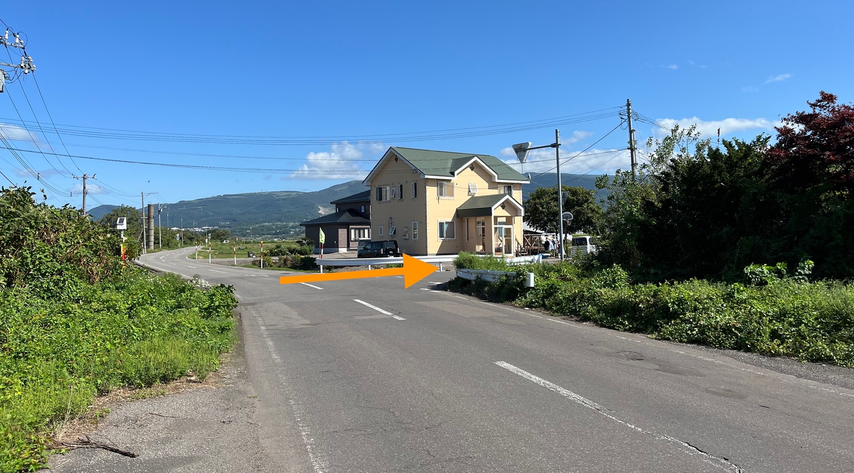
 | 2023 Audax Japan BRM917北海道400km函館 |  |  |  |  |  | 2023年 9/17(日) 6:00スタート | 日出05:19 日没17:44 |  | ver.3.00
No. | 地点までの道路番号 | 地点までの |  | 交差 | 信号 | 進路 | 道標(青看板)の方向 | ランドマーク・備考 | open | close
 | (R = 国道 ・ r =道道) | 区間 | 積算
0 |  | 0.0 | 0.0 |  |  |  | START 元町公園前 | 基坂を降る | 6:00:00 | 6:30:00
1 | 市道・基坂 | 0.1 | 0.1 | ┼ | 〇 | 右折
2 | 市道・弁天末広通り | 1.2 | 1.3 | ┼ | 〇 | 左折 |  | 青柳坂を下る
3 | 市道・大森浜通り | 0.1 | 1.4 | I | 〇 | 直進 |  | 電車道を渡るところ
4 | 市道・大森浜通り | 1.0 | 2.4 | Y | 〇 | 右前方
5 | 市道・旭森通り | 0.6 | 3.0 | ┼ | 〇 | 直進 | 湯の川温泉・函館空港
6 | R278 | 4.8 | 7.8 | ┼ | 〇 | 左折 | 北斗・川汲
7 | r100 | 0.3 | 8.1 | ┼ | 〇 | 右折 |  | 橋（松倉川）を渡ってすぐ右
8 | 市道 | 1.0 | 9.1 | ┼ | 〇 | 右折 |  | 川汲方面（ファションセンターしまむらが左にあります）
9 | r83 | 23.4 | 32.5 |  |  | 右側 | PC1 セブン-イレブン 渡島南茅部店 | R278に入る、森・鹿部方面 | 6:58:00 | 8:39:00
10 | R278 | 7.1 | 39.6 | ┼ | × | 右折 | 森・鹿部 | 直進ができるようになったが、右折
11 | R278・r980 | 0.5 | 40.1 | ┬ | 〇 | 左折 | 森・鹿部
12 | R278 | 2.3 | 42.4 | I | 〇 | 直進 |  | 工事のために260m片側交互通行
13 | R278 | 8.3 | 50.7 | ┼ | × | 直進 | 長万部・森
14 | R278 | 4.3 | 55.0 | ┼ | 〇 | 左折 | 函館・大沼公園
15 | r43 | 15.4 | 70.4 | ┼ | 〇 | 直進 | 大沼駅
16 | r43 | 0.0 | 70.4 | ┼ |  | 左折 | PC2 セブン-イレブン 七飯大沼店 | r43に入る、大沼公園方面 | 8:04:00 | 10:40:00
17 | r43 大沼公園鹿部線 | 1.2 | 71.6 | ┼ | 〇 | 左折 | 大沼公園駅・R5
18 | r43 | 1.3 | 72.9 | ┤ | × | 左折 | 長万部・R5 | 注意！左折の直後踏切！
19 | R5 | 2.7 | 75.6 | ┬ | 〇 | 右折 | 森・長万部
20 | R5 | 18.3 | 93.9 | I | × | 直進 |  | 注意！湯の崎トンネル 全長464m
21 | R5 | 28.9 | 122.8 | ┤ | 〇 | 左折 | 江差
22 | R277 | 0.6 | 123.4 |  |  | 左側 | PC3 ローソン 八雲町立岩店 | r277に入る | 9:37:00 | 14:12:00
23 | R277 | 4.6 | 128.0 | ┬ | × | 右折 | せたな・今金
24 | r42 | 17.1 | 145.1 | ┤ | 〇 | 左折 | せたな
25 | r42 | 16.6 | 161.7 | ┬ | × | 左折 | 江差・八雲（旧熊石）
26 | R229 | 15.8 | 177.5 | ├ | 〇 | 右折 | 大成市街
27 | R740 | 0.4 | 177.9 |  |  | 左側 | PC4 セイコーマート 大成店 | r229に入る、江差方面 | 11:14:00 | 17:52:00
28 | r740 | 0.3 | 178.2 | ┬ | 〇 | 右折 | 江差・八雲
29 | R229 | 38.6 | 216.8 | ┤ | × | 左折 | 函館・江差 | 迂回路う
30 | R229・r1061 | 0.0 | 216.8 | ┼ | × | 右折 |  | 町道館浦島山線
31 | R229 | 3.1 | 219.9 | ┬ | × | 左折
32 | R229 | 7.3 | 227.2 | ┬ | 〇 | 右折 | 江差市街・松前
33 | R227 | 7.1 | 234.3 | I | 〇 | 直進 | 松前・上ノ国
34 | R227 | 7.2 | 241.5 | I | × | 右斜 |  | ロータリー, 右折
35 | R228 | 55.8 | 297.3 |  |  | 右側 | 通過チェック 道の駅 北前船 松前 | R228に復帰直進
36 | R228 | 86.7 | 384.0 | ┤ | 〇 | 左折 | 函館開発建設部・函館道路事務所
37 | 市道 | 1.8 | 385.8 | I | 〇 | 直進 |  | 左手にはレストラン菜花館
38 | 市道 | 1.6 | 387.4 | ├ | × | 右折 |  | 下の写真をご覧ください
39 | 市道 | 1.3 | 388.7 | ┬ | × | 左折
40 | 市道 | 0.2 | 388.9 | ├ | × | 右折
41 | 市道 | 0.9 | 389.8 | I | 〇 | 直進 | E59 函館江差道 | 注意！踏切！
42 | 市道 | 0.1 | 389.9 | ┬ | × | 左折 |  | 長万部・森方面
43 | R5 | 0.3 | 390.2 |  |  | 右側 | PC5 ローソン 七飯町大川店 | R5に復帰、函館方面 | 17:49:00 | 18日08:00
44 | R5 | 8.6 | 398.8 | ├ | 〇 | 右折
45 | 市道 | 0.1 | 398.9 | I | 〇 | 直進 |  | 注意！踏切！
46 | 市道 | 0.1 | 399.0 | ┼ | 〇 | 左折 |  | ともえ大橋を渡る
47 | 海峡通 | 2.7 | 401.7 | ┬ | 〇 | 右折 |  | 前方に「California Baby」
48 | 海峡通 | 0.1 | 401.8 | ┤ | 〇 | 左折
49 | 市道・八幡坂 | 0.1 | 401.9 | ┼ | 〇 | 直進 |  | 電車道を渡って、八幡坂を登る
50 | 市道・八幡坂 | 0.1 | 402.0 | ┼ | × | 右折
51 | 市道・弁天末広通り | 0.2 | 402.2 | ┼ | 〇 | 左折 |  | 基坂を登る
52 | 市道・基坂 | 0.1 | 402.3 |  |  | 左側 | GOAL 元町公園前 |  | 18:08:00 | 18日09:00

 | No. 38 (387.4kmののところで右折）

